Hoja1
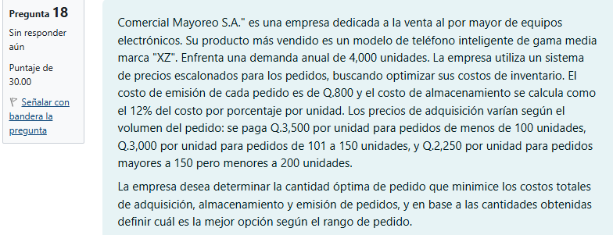

Datos iniciales
r | 4000
Cp | 800 |  |  |  | Nivel 1 | Cu=3500
Ca | 12 |  |  |  | q= | 15238.095238
Cu |  |  |  |  | q*= | 123.44267997

 |  |  |  |  | Nivel 2 | Cu=3000
3500 | para pedidos de | <100 | 420 |  | q= | 17777.777778
3000 | para pedidos de | 101=150 | 360 |  | q*= | 133.33333333
2250 | para pedidos de | 150≥200 | 270
 |  |  |  |  | Nivel 3 | Cu=2250
 |  |  |  |  | q= | 23703.703704
 |  |  |  |  | q*= | 153.96007178

 |  | Opcion 1 | CT= | 1r | 24000
 |  |  |  | 2d | 24000 | 12048000
 |  |  |  | 3r | 12000000

 |  | Opcion2 | CT= | 1r | 20784.609691
 |  |  |  | 2d | 20784.609691 | 9041569.2194
 |  |  |  | 3r | 9000000

 | Respuesta
 | La mejor opción es realizar pedidos de |  |  |  | 153.96007178 | (Rango de precio Cu=2,250)
 | ya que minimiza el costo total anual a |  |  |  | 9041569.2194
 | Esto corresponde al rango de pedidos mayores a 150 unidades

